图纸信息表
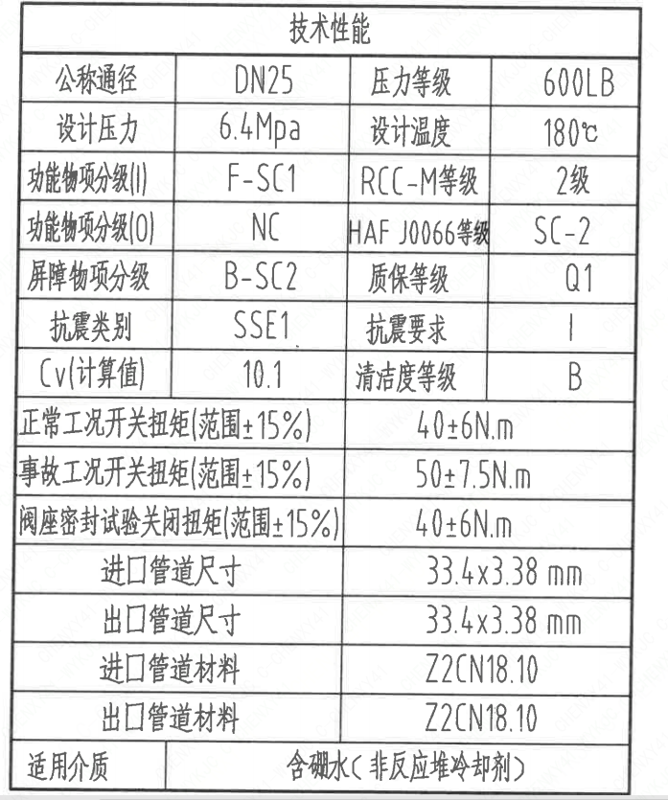
页码 | 表格名称 | 字段名称 | 字段值 | 标准字段名 | 标准字段值
1 | 技术性能 | 公称通径 | DN25 | 阀门入口口径 | DN25
 |  |  |  | 阀门出口口径 | DN25
1 | 技术性能 | 设计压力 | 6.4Mpa | 设计压力 | 6.4
1 | 技术性能 | 功能物项分级(I) | F-SC1 | 功能物项分级(完整性) | F-SC1
1 | 技术性能 | 功能物项分级(O） | NC | 功能物项分级(可运行性） | NC
1 | 技术性能 | 屏障物项分级 | B-SC2 | 屏障物项分级 | B-SC2
1 | 技术性能 | 抗震类别 | SSE1 | 抗震分类 | SSE1
1 | 技术性能 | Cv(计算值) | 10.1 | 设计要求流量系数 | 10.1
1 | 技术性能 | 压力等级 | 600LB
1 | 技术性能 | 设计温度 | 180℃ | 设计温度 | 180
1 | 技术性能 | RCC-M等级 | 2级 | 规范等级 | RCC-M2
1 | 技术性能 | HAF J0066等级 | SC-2 | 核安全等级（阀门本体） | SC-2
1 | 技术性能 | 质保等级 | Q1 | 物项质保等级 | Q1
1 | 技术性能 | 抗震要求 | I | 抗震要求 | I
1 | 技术性能 | 清洁度等级 | B | 清洁度等级 | B
1 | 技术性能 | 正常工况开关扭矩(范围±15%) | 40±6N.m
1 | 技术性能 | 事故工况开关扭矩(范围±15%) | 50±7.5N.m
1 | 技术性能 | 阀座密封试验关闭扭矩(范围±15%） | 40±6N.m
1 | 技术性能 | 进口管道尺寸 | 33.4×3.38 mm | 入口接管外径 | 33.4
 |  |  |  | 入口接管壁厚 | 3.38
1 | 技术性能 | 出口管道尺寸 | 33.4×3.38 mm | 出口接管外径 | 33.4
 |  |  |  | 出口接管壁厚 | 3.38
1 | 技术性能 | 进口管道材料 | Z2CN18.10 | 入口接管材料 | Z2CN18.10
1 | 技术性能 | 出口管道材料 | Z2CN18.10 | 出口接管材料 | Z2CN18.10
1 | 技术性能 | 适用介质 | 含硼水（非反应堆冷却剂) | 流体介质 | B
1 | 阀门重心信息表 | 整机重心 | （0,0,79）
1 | 图签栏 | 重量 | 7.8±10％Kg
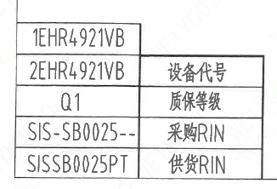
1 | 基本参数表 | 对应EOMM编码 | ANX42EOM001X9GA45SS
1 | 阀门参数表 | 设备代号 | 1EHR4921VB,2EHR4921VB | 功能位置编码 | 1EHR4921VB,2EHR4921VB
1 | 阀门参数表 | 质保等级 | Q1 | 物项质保等级 | Q1
1 | 阀门参数表 | 采购RIN | SIS-SB0025-- | 采购RIN码 | SIS-SB0025--
1 | 阀门参数表 | 供货RIN | SISSB0025PT | 供货RIN码 | SISSB0025PT

试验要求
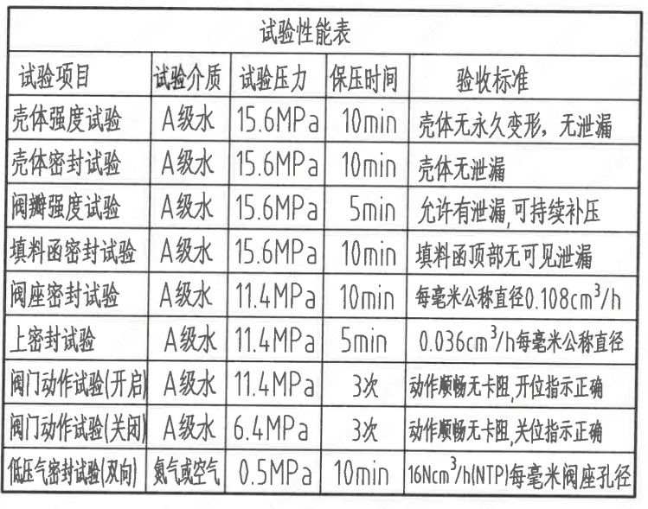
页码 | 试验项目 | 试验介质 | 试验压力 | 保压时间 | 验收标准
1 | 壳体强度试验 | A级水 | 15.6MPa | 10min | 壳体无永久变形, 无泄漏
1 | 壳体密封试验 | A级水 | 15.7MPa | 10min | 壳体无泄漏
1 | 阀瓣强度试验 | A级水 | 15.8MPa | 5min | 允许有泄漏，可持续补压
1 | 填料函密封试验 | A级水 | 15.9MPa | 10min | 填料函顶部无可见泄漏
1 | 阀座密封试验 | A级水 | 11.4MPa | 10min | 每毫米公称直径0.108cm³/h
1 | 上密封试验 | A级水 | 11.4MPa | 5min | 0.036cm³/h每毫米公称直径
1 | 阀门动作试验（开启） | A级水 | 11.4MPa | 3次 | 动作顺畅无卡阻,开位指示正确
1 | 阀门动作试验（关闭） | A级水 | 6.4MPa | 3次 | 动作顺畅无卡阻,开位指示正确
1 | 低压气密封试验（双向） | 氮气或空气 | 0.5MPa | 10min | 16Ncm³/h(NTP)每毫米阀座孔径

材料清单
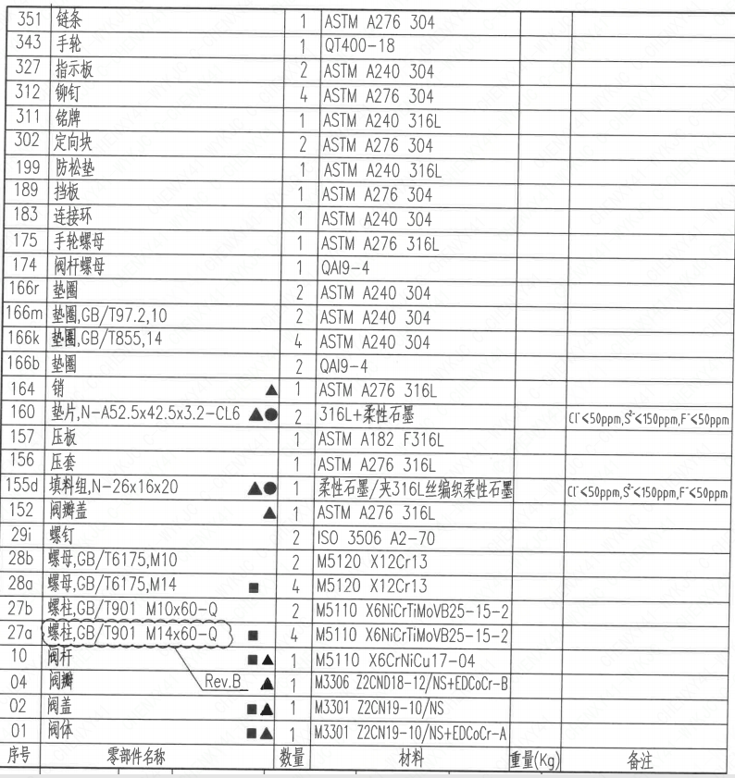
页码 | 序号 | 零部件名称 | 数量 | 材料 | 重量(Kg) | 备注
1 | 01 | 阀体 | 1 | M3301 Z2CN19-10/NS+EDCoCr-A
1 | 02 | 阀盖 | 1 | M3301 Z2CN19-10/NS
1 | 04 | 阀瓣 | 1 | M3306 Z2CND18-12/NS+EDCoCr-B
1 | 10 | 阀杆 | 1 | M5110 X6CrNiCu17-04
1 | 27a | 螺柱,GB/T901,M14×60-Q | 4 | M5110 X6NiCrTiMoVB25-15-2
1 | 27b | 螺柱,GB/T901,M10×60-Q | 2 | M5110 X6NiCrTiMoVB25-15-2
1 | 28a | 螺母,GB/T6175,M14 | 4 | M5120 X12Cr13
1 | 28b | 螺母,GB/T6175,M10 | 2 | M5120 X12Cr13
1 | 29i | 螺钉 | 2 | ISO 3506 A2-70
1 | 152 | 阀瓣盖 | 1 | ASTM A276 316L
1 | 155d | 填料组,N-26×16×20 | 1 | 柔性石墨/夹316L丝编织柔性石墨 |  | Cl⁻<50ppm,S²⁻<150ppm,F⁻<50ppm
1 | 156 | 压套 | 1 | ASTM A276 316L
1 | 157 | 压板 | 1 | ASTM A182 F316L
1 | 160 | 垫片,N-A52.5×42.5×3.2-CL6 | 2 | 316L+柔性石墨 |  | Cl⁻<50ppm,S²⁻<150ppm,F⁻<50ppm
1 | 164 | 销 | 1 | ASTM A276 316L
1 | 166b | 垫圈 | 2 | QAI9-4
1 | 166k | 垫圈,GB/T855,14 | 4 | ASTM A240 304
1 | 166m | 垫圈,GB/T97.2,10 | 2 | ASTM A240 304
1 | 166r | 垫圈 | 2 | ASTM A240 304
1 | 174 | 阀杆螺母 | 1 | QAI9-4
1 | 175 | 手轮螺母 | 1 | ASTM A276 316L
1 | 183 | 连接环 | 1 | ASTM A240 304
1 | 189 | 挡板 | 1 | ASTM A240 304
1 | 199 | 防松垫 | 1 | ASTM A240 316L
1 | 302 | 定向块 | 2 | ASTM A276 304
1 | 311 | 铭牌 | 1 | ASTM A240 316L
1 | 312 | 铆钉 | 4 | ASTM A276 304
1 | 327 | 指示板 | 2 | ASTM A240 304
1 | 343 | 手轮 | 1 | QT400-18
1 | 351 | 链条 | 1 | ASTM A276 304

技术要求
页码 | 字段名 | 内容
1 | 设计依据-1 | 1.《核岛截止阀技术规格书》ANX40000014DNHX44DS
1 | 设计依据-2 | 2.《核岛截止阀采购要求及清单》ANX40000014DNHX44GN
1 | 设计依据-3 | 3.《核岛截止阀采购要求及清单》ANX40000007DCCJ44GN
1 | 技术要求-1 | 1.核规范二级阀门的设计、制造、检查、试验和检验按RCC-M(2007版)C篇的要求:
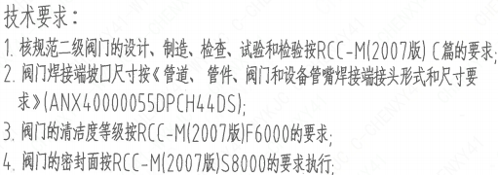
1 | 技术要求-2 | 2.阀门焊接端坡口尺寸按《管道、管件、阀门和设备管嘴焊接端接头形式和尺寸要求》(ANX40000055DPCH44DS);
1 | 技术要求-3 | 3.阀门的清洁度等级按RCC-M(2007版)F6000的要求;
1 | 技术要求-4 | 4.阀门的密封面按RCC-M(2007版)S8000的要求执行;
1 | 技术要求-5 | 5.阀门可安装于水平或竖直管道上;
1 | 技术要求-6 | 6.阀体最小壁厚为7.7mm;
1 | 技术要求-7 | 7.阀门承压零件标记■,与介质接触零件标记▲,备品备件标记●；
1 | 技术要求-8 | 8.整机重心标记
1 | 技术要求-9 | 9.阀门可支撑位置标记△
1 | 技术要求-10 | 10.设计压力、设计温度、功能物项分级（I）、功能物项分级（O）、屏障物项分级、HAFJ0066等级与功能位置码的对应关系详见阀门清单。
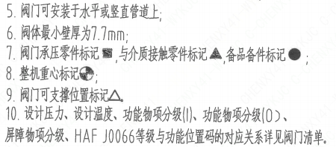
1 | 采购要求及清单文件编码 | ANX40000014DNHX44GN
1 | 采购要求及清单文件编码 | ANX40000007DCCJ44GN

图签栏
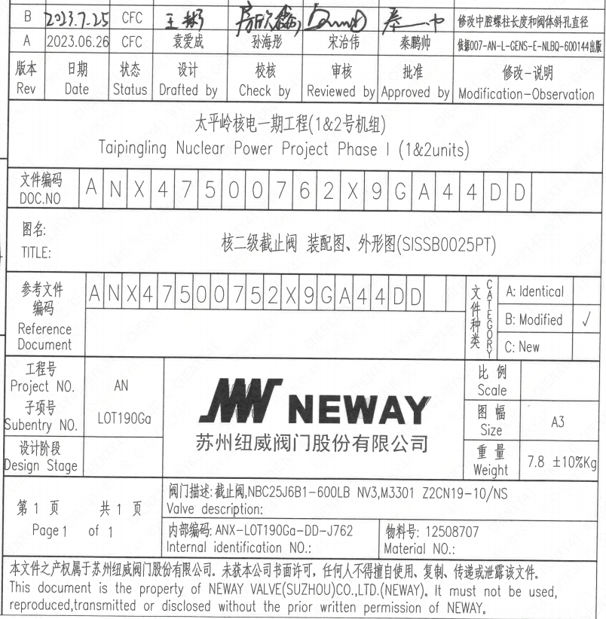
页码 | 文件编码 | 卷标 | 标题 | 参考文件编码 | 参考电站编码版次 | 重量
1 | ANX47500762X9GA44DD |  | 核二级止回阀 装配图、外形图（SITSSB0025PT) |  |  | 7.8±10％Kg

